Worksheet
Image Produit | Référence | Marque | Couleur | Stock By Size | Stock Total | WholeSale Price | Take All Price | Total Take All Price | Retail Price | Order / Commande
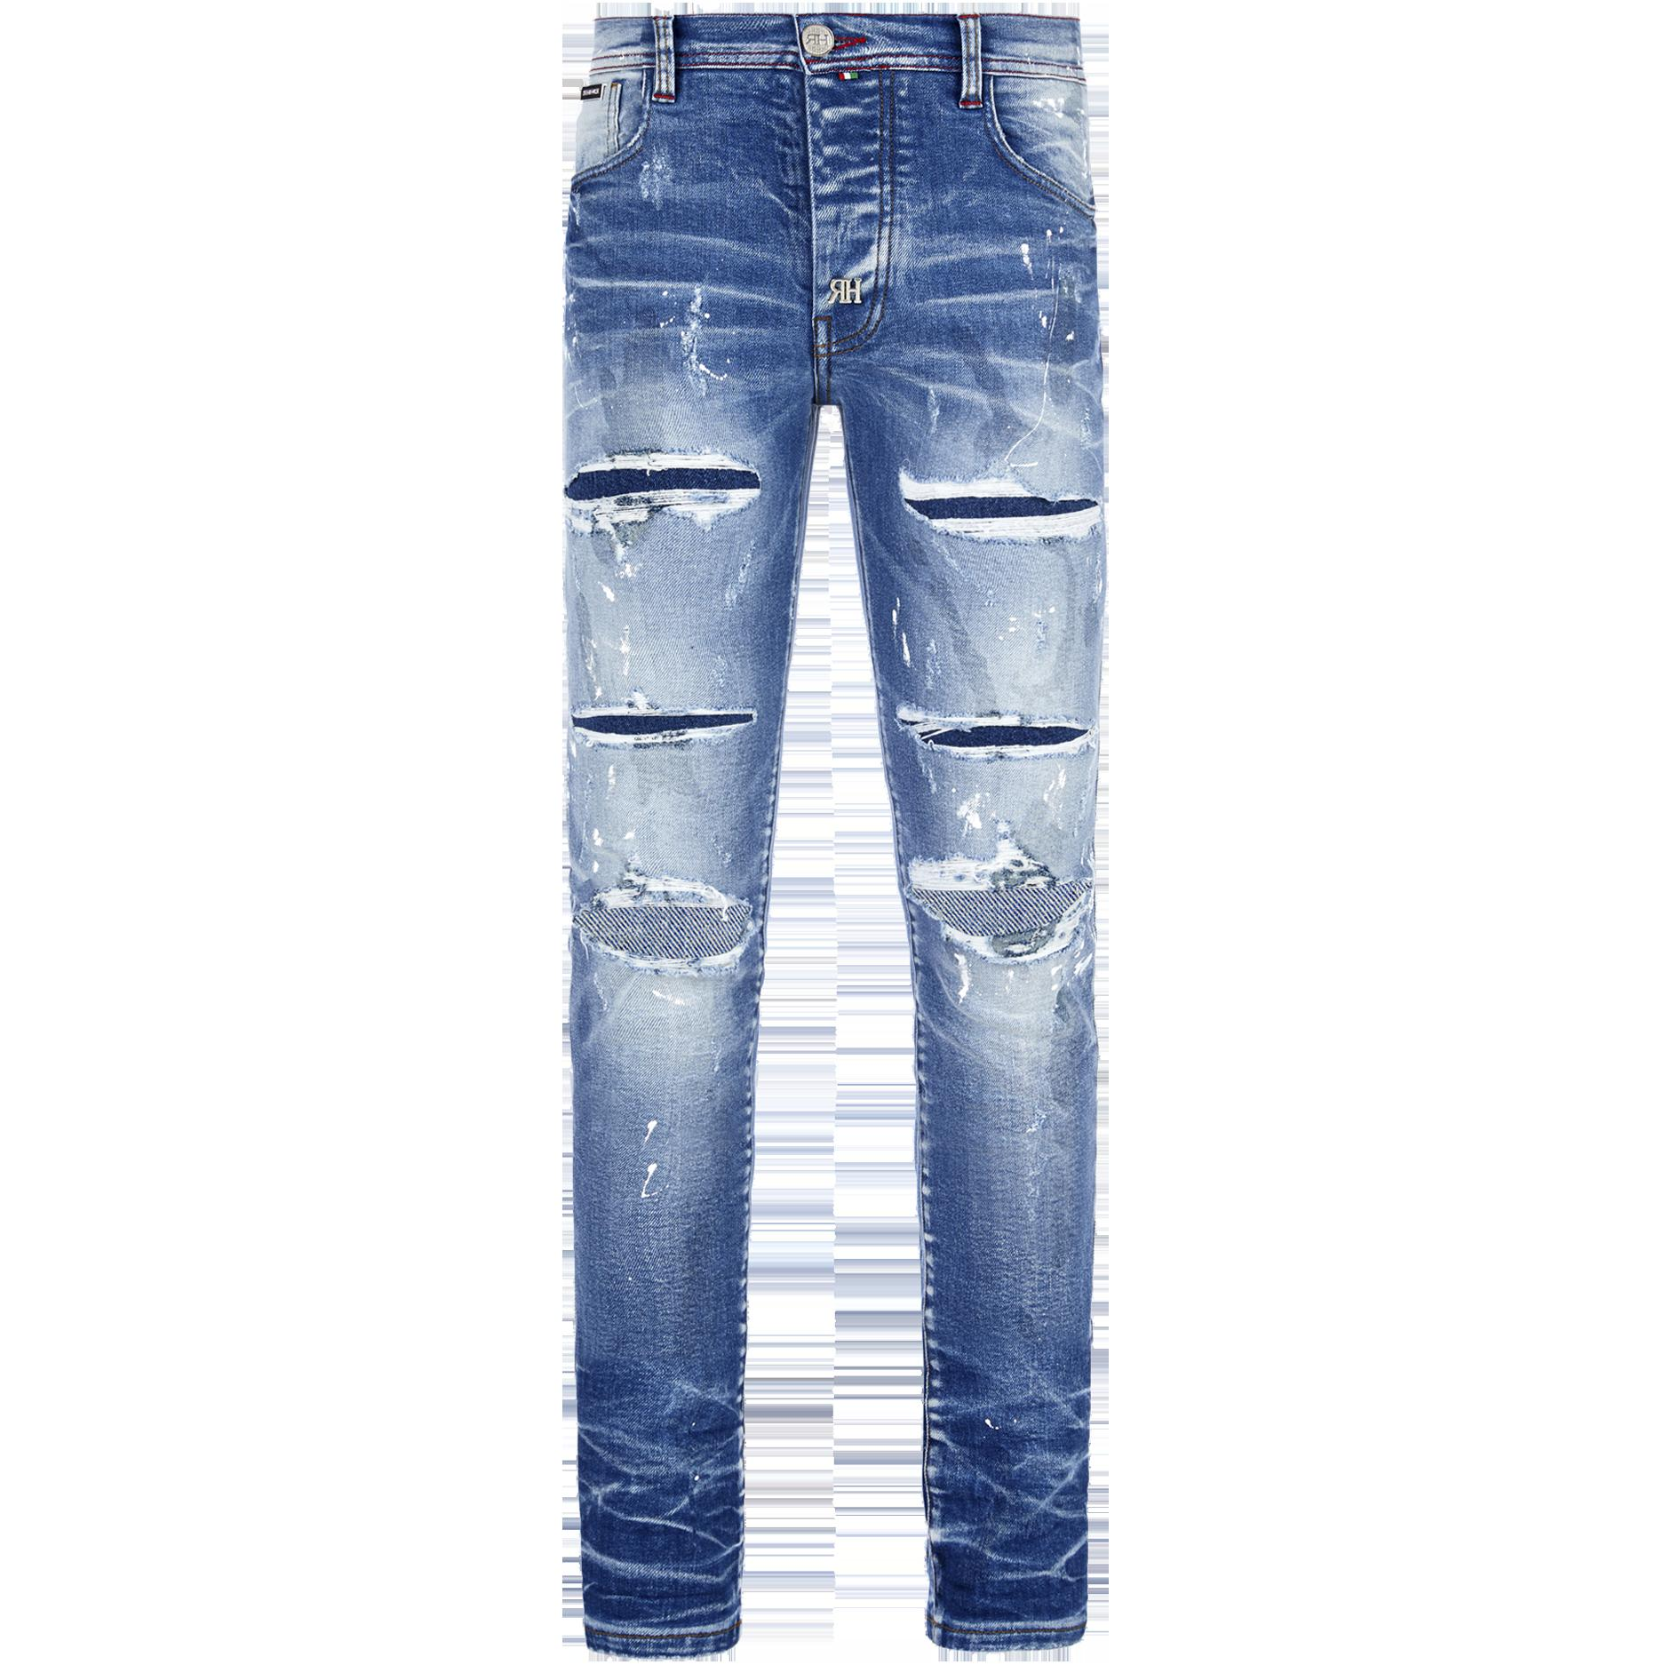 | RHWZ06 | Redhouse | Blue | ( 1 t. US34 ) || ( 1 t. US36 ) | 2 | 143.00 € | 132.00 € | 264.00 € | 310.00 €
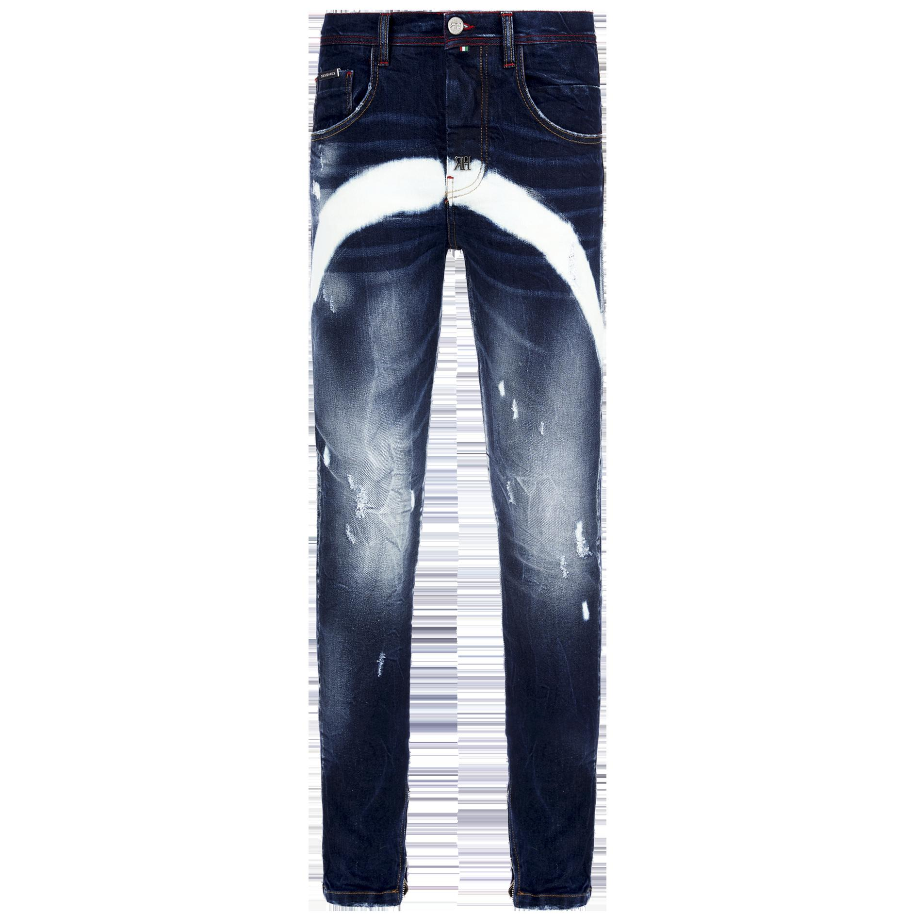 | RH IZ086 UNI | RedHouse | Blue | ( 1 t. US33 ) | 1 | 139.10 € | 128.40 € | 128.40 € | 300.00 €
 |  |  |  |  | 0 |  |  | 0

